AM und Bildung
Arbeitmarkt und Bildung in Wien
 | Feb-22

Arbeitsmarktdaten im Kontext von Bildungsabschlüssen:
Das mit Abstand höchste Arbeitslosigkeitsrisiko haben Personen, die keinen über die Pflichtschule hinausgehenden Bildungsabschluss vorweisen können.

Wichtige Arbeitsmarktdaten auf einen Blick

 |  |  | Veränd. zum Vorjahr
 | Bestand/Quote |  | absolut | in%

Arbeitslose Personen | 115,336 |  | -33,347 | -22.4%
Frauen | 48,125 |  | -14,213 | -22.8%
Männer | 67,211 |  | -19,134 | -22.2%
Unselbständig Beschäftigte | 883,200 |  | 38,220 | 4.5%
Frauen | 428,312 |  | 17,202 | 4.2%
Männer | 454,888 |  | 21,018 | 4.8%
Arbeitslosenquote - nationale Berechnung | 11.6% |  | -3.4% | -Punkte
Frauen | 10.1% |  | -3.1% | -Punkte
Männer | 12.9% |  | -3.7% | -Punkte

 | arbeitslose Personen |  | offene Stellen

 | Bestand | Anteil | Bestand | Anteil

Gesamt | 115,336 | 100% | 16,394 | 100%
maximal Pflichtschule | 55,493 | 48.1% | 6,431 | 39.2%
Lehre | 24,893 | 21.6% | 4,916 | 30.0%
Mittlere technisch-gewerbliche Schule | 702 | 0.6% | 104 | 0.6%
Mittlere kaufmännische Schule | 1,855 | 1.6% | 182 | 1.1%
sonstige mittlere Schule | 2,531 | 2.2% | 1,203 | 7.3%
Allgemeinbildende höhere Schule | 9,500 | 8.2% | 55 | 0.3%
Höhere technisch-gewerbliche Schule | 2,110 | 1.8% | 927 | 5.7%
Höhere kaufmännische Schule | 1,816 | 1.6% | 408 | 2.5%
sonstige höhere Schule | 3,278 | 2.8% | 623 | 3.8%
Akademie | 351 | 0.3% | 38 | 0.2%
Fachhochschule | 1,143 | 1.0% | 769 | 4.7%
Universität, Hochschule, Pädagogische Hochschule | 11,093 | 9.6% | 733 | 4.5%

48,1% der arbeitslosen Personen hat lediglich Pflichtschulausbildung, 21,6% verfügen über einen Lehrabschluss; in Summe weisen 69,7% aller arbeitslosen Personen maximal Lehrausbildung auf. Personen mit Lehrabschluss sind allerdings im Vorteil: 30,0% der (sofort verfügbaren) offenen Stellen verlangt diese Qualifikation.

Bestand arbeitsloser Personen nach Ausbildung und Geschlecht

 | Frauen N = 48.125 | Männer N = 67.211
Pflichtschule | 47.4% | 48.6%
Lehre | 17.2% | 24.7%
BMS | 5.3% | 3.8%
AHS | 9.3% | 7.5%
BHS | 6.7% | 5.9%
Uni, FH, Akademie | 13.9% | 8.8%

Bei der differenzierten Betrachtung arbeitsloser Personen nach Geschlecht zeigt sich ein Unterschied beim Anteil von Personen mit Pflichtschulausbildung (Männer: 48,6%, Frauen: 47,4%), noch deutlicher ist der Unterschied beim Anteil von Personen mit Lehrabschluss: 17,2% der arbeitslosen Frauen, aber 24,7% der arbeitslosen Männer haben eine Lehrausbildung absolviert.

Arbeitslosenquote1 nach Ausbildung

 | Feb 22 | Feb 21 | ALQ-Gesamt | ALQ-Gesamt
Pflichtschulausbildung | 31.7% | 38.5% | 11.6% | 15.0%
Lehrausbildung | 11.5% | 15.1% | 11.6% | 15.0%
BMS | 6.8% | 8.1% | 11.6% | 15.0%
AHS | 8.6% | 10.6% | 11.6% | 15.0%
BHS | 7.0% | 9.3% | 11.6% | 15.0%
Akadem. Ausbildung, FH | 4.0% | 5.7% | 11.6% | 15.0%

Arbeitslosenquote1 nach Ausbildung im Zeitverlauf

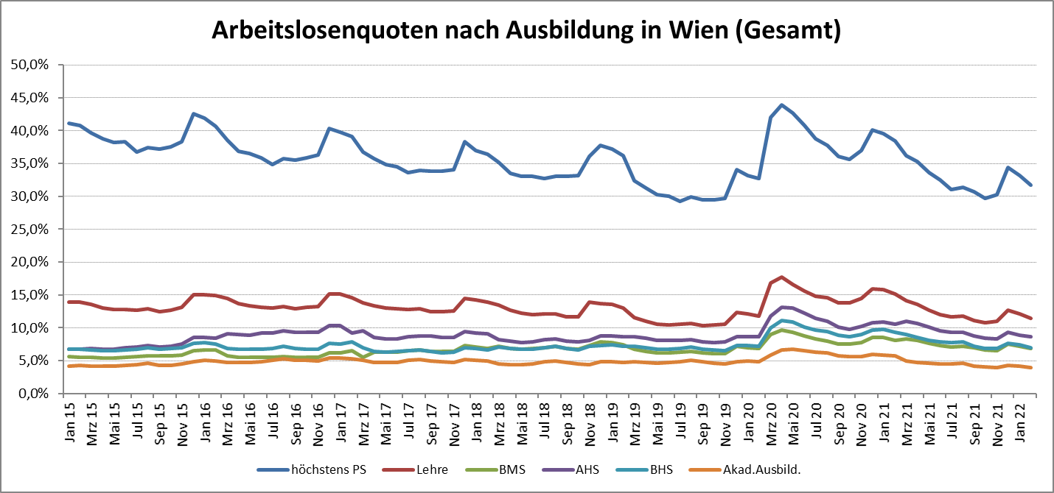

1 Vorgemerkte Arbeitslose einer Bildungsebene bezogen auf das Arbeitskräftepotential (Arbeitslose + unselbstständig Beschäftigte des Jahres) derselben Bildungsebene; die Gliederung der Beschäftigtenbasis nach Bildungsabschluss wurde nach Ergebnissen der Arbeitskräfteerhebung (unselbeständig Erwerbstätige nach LFK) errechnet

verwendete Abkürzungen:
AHS: Allgemeinbildende höhere Schule
BHS: Berufsbildende höhere Schule (Höhere technisch-gewerbliche Schule, Höhere kaufmännische Schule, Sonstige höhere Schule)
BMS: Berufsbildende mittlere Schule (Mittlere technisch-gewerbliche Schule, Mittlere kaufmännische Schule, Sonstige mittlere Schule)

